对账发票申请
倍安来对账单-Recall
客户 | 下单时间 | 客户联系人 | 单据编号 | 客户PO号 | 睿颢合同号 | 客户款号 | 使用于 | 品名 | 数量(片） | 单价(RMB) | 金额(RMB) | 备注1 | 备注2
上海倍安来 | 2025-12-26 | 孟翔 | S25122326 | 21303 | RBALZH0200 金华天润居，翻单 | 7259/026/733/99 | 垫子 | 14标RFID贴纸30*48mm不可移 ZHRFS24016 | 4676 | 0.46 | 2150.96
 |  |  |  |  |  | 7259/026/733/01 |  | 14标RFID贴纸30*48mm不可移 ZHRFS24016 | 1384 | 0.46 | 636.64

TOTAL1 |  |  |  |  |  |  |  |  |  |  | 2787.6

发票通知单
编号 （发票张数） | 申请日期 | 客户 | 开票抬头 （请填写全名） | 货物或应 税劳名称（比如吊粒，吊牌等，大致写一下就可以） | 规格型号 （如果不需要注明的请写“无”） | 单位 | 数量 | 金额 （一张发票的总金额） | 备注
1 |  | 金华天润居 | 金华市天润居工艺美术品有限公司 | 贴纸、吊牌、吊粒 | 无 | pcs | 6060 | ￥2,787.60

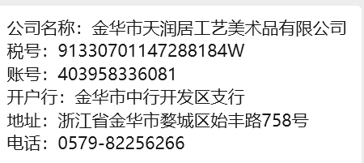

 |  |  |  |  |  |  |  | 金华市天润居工艺美术品有限公司

